TOP
俺
～Ore Font～

フォント作成

Copyright © 2017 OreProject All Rights Reserved.

サンプル入力画面1
Write "A".

消しゴムも。
⇒

サンプル入力画面2
Write "S".

⇒

生成中
Generating...

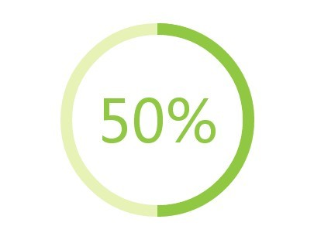

白黒がいいかな。

ダウンロード
a b c d ..................................................................................................
A B C D ................................................................................................

Download Font
Once more

